Sheet1
年 | 月 | 日 | 日期 | 季度 | 是否为周二 | 作业要求：
2020 | 8 | 15 | 2020-08-15 | 2020年第三季度 | 否 |  | 1.添加年月日对应的标准日期列
2020 | 5 | 10 | 2020-05-10 | 2020年第二季度 | 否 |  | 2.根据年月添加季度列，取值展示为”****年第*季度
2020 | 4 | 19 | 2020-04-19 | 2020年第二季度 | 否 |  | 3.添加列判断是否为周二，并突出显示
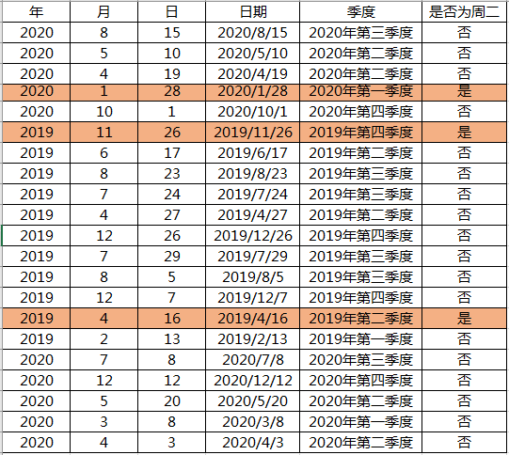
2020 | 1 | 28 | 2020-01-28 | 2020年第一季度 | 是
2020 | 10 | 1 | 2020-10-01 | 2020年第四季度 | 否
2019 | 11 | 26 | 2019-11-26 | 2019年第四季度 | 是
2019 | 6 | 17 | 2019-06-17 | 2019年第二季度 | 否
2019 | 8 | 23 | 2019-08-23 | 2019年第三季度 | 否
2019 | 7 | 24 | 2019-07-24 | 2019年第三季度 | 否
2019 | 4 | 27 | 2019-04-27 | 2019年第二季度 | 否
2019 | 12 | 26 | 2019-12-26 | 2019年第四季度 | 否
2019 | 7 | 29 | 2019-07-29 | 2019年第三季度 | 否
2019 | 8 | 5 | 2019-08-05 | 2019年第三季度 | 否
2019 | 12 | 7 | 2019-12-07 | 2019年第四季度 | 否
2019 | 4 | 16 | 2019-04-16 | 2019年第二季度 | 是
2019 | 2 | 13 | 2019-02-13 | 2019年第一季度 | 否
2020 | 7 | 8 | 2020-07-08 | 2020年第三季度 | 否
2020 | 12 | 12 | 2020-12-12 | 2020年第四季度 | 否
2020 | 5 | 20 | 2020-05-20 | 2020年第二季度 | 否
2020 | 3 | 8 | 2020-03-08 | 2020年第一季度 | 否
2020 | 4 | 3 | 2020-04-03 | 2020年第二季度 | 否

